Sheet1
单位系统
 | 力 | 长度 | 热量 | 温度
项目信息
 | 用户
 | 地址
结构类型
 | 类型 | 集中质量 | 转换为Z | 不考虑 | 考虑 | 重力加速度 | 初始温度
钢筋材料
 | 规范 | 钢筋型号
节点
 | 编号 | X坐标 | Y坐标 | Z坐标
单元
 | 编号 | 类型 | 材料编号 | 截面编号 | 左节点 | 右节点 | 角度
结构组
 | 结构
边界组
 | 边界
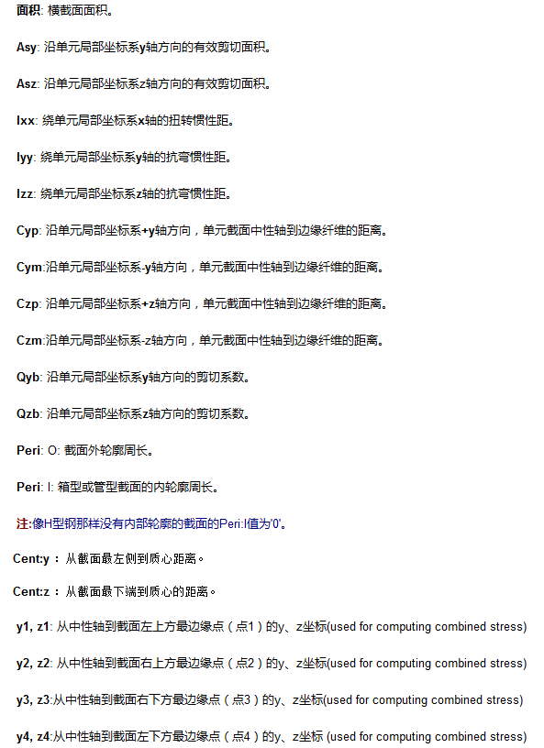
荷载组
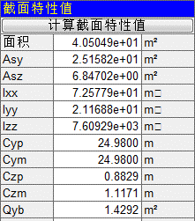
 | 恒载
 | 预应力
 | 二期
材料 |  |  |  |  |  |  |  |  |  |  | 问题 |  | Asy
 | 编号 | 类型 | 型号 | 详细参数 |  |  |  |  |  |  | 问题 |  | Asz
颜色系统 |  |  |  |  |  |  |  |  |  |  | 问题 | 厚度 | bz | 9.4296
 |  |  |  |  |  |  |  |  |  |  | 待求 | 面积矩 | Qz | 25.1582
时间依存材料 |  |  |  |  |  |  |  |  |  |  | 待求 | 剪切系数 | Qzb | 2.6680028845
 | 规范 |  |  |  |  |  |  |  |  |  |  |  | by | 0.5
时间依存连接 |  |  |  |  |  |  |  |  |  |  |  |  | Qy | 6.84702
 | 材料编号 |  |  |  |  |  |  |  |  |  |  |  | Qyb | 13.69404
修改依存特性
 | 单元编号 | 类型 | 理论厚度 |  |  |  |  |  |  |  | 问题
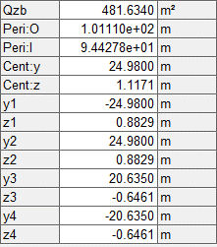
截面特性 |  |  |  |  |  |  |  |  |  |  | 问题
 | 编号 | 类型 | 名称 | 偏心参数
 | 面积 | ASY | ASZ | IXX | IYY | IZZ
 | CYP | CYM | CZP | CZM | QYB | QZB | 外周长 | 内周长 | 中心Y | 中心Z
 | 应力点坐标
 | 设计参数HT | BT | T1 | T2
 | 考虑剪切变形 | 剪切Z1 | Z3 | 三自动 | 扭转厚度 | 三自动
 | 外部点坐标
 | 内部点坐标
变截面参数
 | 编号 | 类型 | 名称 | 偏心参数
 | 左端特性
 | 右端特性
 | 左端设计 | 右端设计
 | 左端外部
 | 左端内部
 | 右端外部
 | 右端内部
截面钢筋
 | 编号 | 箍筋间距 | 面积
变截面组
 | 名称 | 单元号 | 变化参数
钢束特征
 | 名称 | 类型 | 材料号 | 钢束面积 | 导管直径 | 松弛参数 | 摩阻系数 | 偏差系数 | 规范参数
钢束形状
 | 名称 | 型号 | 作用单元 | 曲线类型 | 输入类型
 | 无应力长度 | 标准钢束 | 数量
 | 坐标轴直线 | 插入点 | X轴
 | 坐标X | Y | Z | R
静力荷载工况
 | 名称 | 类型
边界支承
 | 节点号 | 约束条件 | 边界组
弹性连接
 | 编号 | 左节点 | 右节点 | 类型 | 角度 | 剪弹位置 | 距离比 | 距离比 | 边界组
荷载转质量
 | 方向
 | 荷载工况 | 系数
工况
 | 自重
 | 自重系数 | 荷载组
工况
 | 二期（铺装）
 | 梁单元荷载
 | 单元编号 | 线荷载 | 分布荷载 |  | 距离 | 值 | 距离 | 值 | 荷载组
工况
 | 二期（护栏）
 | 梁单元荷载
 | 单元编号 | 线荷载 | 分布荷载 |  | 距离 | 值 | 距离 | 值 | 荷载组
工况
 | 预应力
 | 预应力荷载
 | 钢束名称 | 应力控制 | 张拉端 | 控制应力 | 灌浆阶段 | 荷载组
工况
 | 横梁荷载
 | 梁单元荷载
 | 单元编号 | 线荷载 | 分布荷载 |  | 距离 | 值 | 距离 | 值 | 荷载组
工况
 | 整体升温
 | 系统温度
 | 24
工况
 | 整体降温
 | 系统温度
 | -43
工况
 | 梯度升温
 | 梁截面温度
 | 单元编号 | 局部z方向 | 顶对齐 | 3组
 | 单元 | 宽度 | 位置1 | 温度1 | 位置2 | 温度2
 | 单元 | 宽度 | 位置2 | 温度2 | 位置3 | 温度3
 | 单元 | 宽度 | 位置3 | 温度3 | 位置4 | 温度4
工况
 | 梯度降温
 | 梁截面温度
 | 单元编号 | 局部z方向 | 顶对齐 | 3组
 | 单元 | 宽度 | 位置1 | 温度1 | 位置2 | 温度2
 | 单元 | 宽度 | 位置2 | 温度2 | 位置3 | 温度3
 | 单元 | 宽度 | 位置3 | 温度3 | 位置4 | 温度4
施工阶段
 | 成桥 | 30天
 | 单元 | 结构组 | 龄期7
 | 边界 | 边界组 | 变形后
 | 荷载 | 恒载组 | 开始 | 预应力 | 开始
 | 二期 | 15天
 | 荷载 | 二期
 | 收缩徐变 | 3650天
移动荷载
 | 中国规范
车道线
 | 单车道 | 车道单元 | 偏心0 | 往返 | 车轮距1.8 | 不优化
 | 单元号 | 偏心0 | 跨度30 | 起点 | 系数1
 | 车道1 | 车道单元 | 偏心0 | 往返 | 车轮距1.8 | 不优化
 | 单元号 | 偏心0 | 跨度30 | 起点 | 系数变化
车辆
 | 名称 | 选1 | 类型CD | 规范
移动荷载工况
 | 名称 | 无说明 | 不优化 | 类型编号
 | 横向系数
 | 横向系数
 | 横向系数
 | 车辆组 | 系数 | 最少0车道 | 最多1车道 | 分配车道1
沉降组
 | 编号 | 值 | 节点号
沉降工况
 | 名称 | 最少1 | 最多4 | 系数1
 | 沉降组号
阶段颜色

阶段控制

荷载组合

荷载颜色

特征值控制
 | lanczos | 10阶
移动荷载控制
 | 桥梁等级 | 公路1级 | 选规范 | 考虑冲击 | 用户输入 | 基频值
DGN材料

DGN截面钢筋

跨度信息
 | 名称
 | 计算跨度 | 0.6 | 29.35 | 30 | 29.35 | 0.6
 | 单元号 | 支承位置 | 单元号 | 支承位置
截面管理
 | 截面编号
截面管理设计
 | 截面编号
结束

